MAX
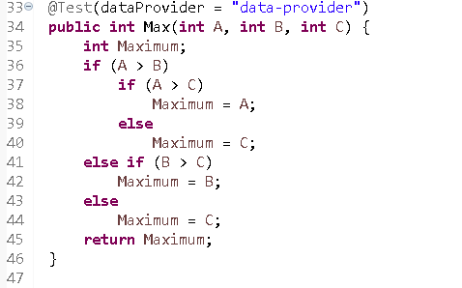
# | condition | input |  |  | line number excuted | expected result
 |  | a | b | c |  | max
1 | a>b | 10 | 9 | 8 | 34-36-37-38-45 | a =10
 | a>c
2 | a>b | 10 | 9 | 11 | 34-36-37-40-45 | c =11
 | a<=c
3 | a<=b | 9 | 10 | 8 | 34-36-41-42-45 | b=10
 | b>c
4 | a<b | 9 | 8 | 10 | 34-36-41-44-45 | c=10
 | b<=c

PHUONGTRINHBACHAI
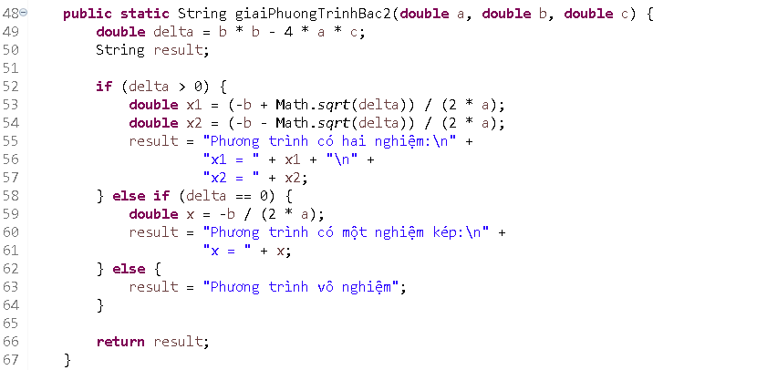
# | condition | input |  |  | line number excuted | expected result
 |  | a | b | c
 | delta >0 && a>0 | 1 | 4 | 2 | 48-50-51-52-56-66 | "Phương trình có hai nghiệm " x1 = (-2-√2), x2 =(-2+√2)
 | delta =0 | 1 | 0 | 0 | 48-50-51-57-58-60-66 | "Phương trình có một nghiệm kép" x = 0

 | delta <0 | 2 | 4 | 6 | 48-50-51-57-62-66 | "Phuong trình vô nghiệm "

LMS_LOGIN
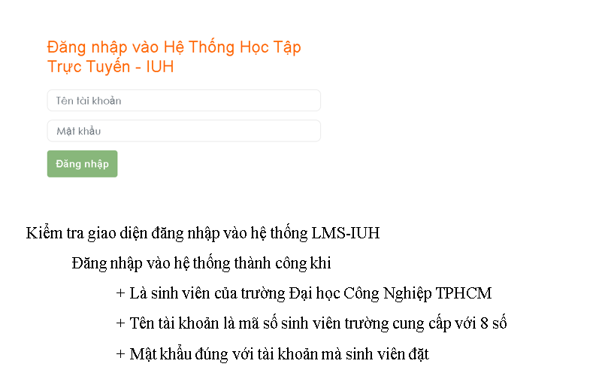
condition | valid par | invalid par | valid boundary | invalid boundary

Tên tài khoản | sinh viên thuộc trường Đại học Công Nghiệp TPHCM mã số sinh viên với 8 số | không là sinh viên trường Đại học Công Nghiệp TPHCM |  | 7
 |  | để trống |  | 9
 |  | lớn hơn 8 số
 |  | nhỏ hơn 8 số
 |  | nhập kí tự

Mật khẩu | mật khẩu đúng với tên tài khoản sinh viên đặt | sai mật khẩu
 |  | để trống

 |  | Bảng testcase
testcase type | testcase no | Tên tài khoản | Mật khẩu | result
valid par | 1 | 20043331 | 1234 | chuyển tới trang chủ lms "https://lms.iuh.edu.vn/my/"

invalid | 1 | 1234567 | 1234 | ở lại trang đăng nhập "https://lms.iuh.edu.vn/login/index.php"
 | 2 |  | 1234 | ở lại trang đăng nhập "https://lms.iuh.edu.vn/login/index.php"
 | 3 | tuuyen | 1234 | ở lại trang đăng nhập "https://lms.iuh.edu.vn/login/index.php"
 | 4 | 20043331 | 123 | ở lại trang đăng nhập "https://lms.iuh.edu.vn/login/index.php"
 | 5 | 20043331 |  | ở lại trang đăng nhập "https://lms.iuh.edu.vn/login/index.php"

invalid bound | 1 | 2004333 | 1234 | ở lại trang đăng nhập "https://lms.iuh.edu.vn/login/index.php"
 | 2 | 200433311 | 1234 | ở lại trang đăng nhập "https://lms.iuh.edu.vn/login/index.php"

